Visuel 1
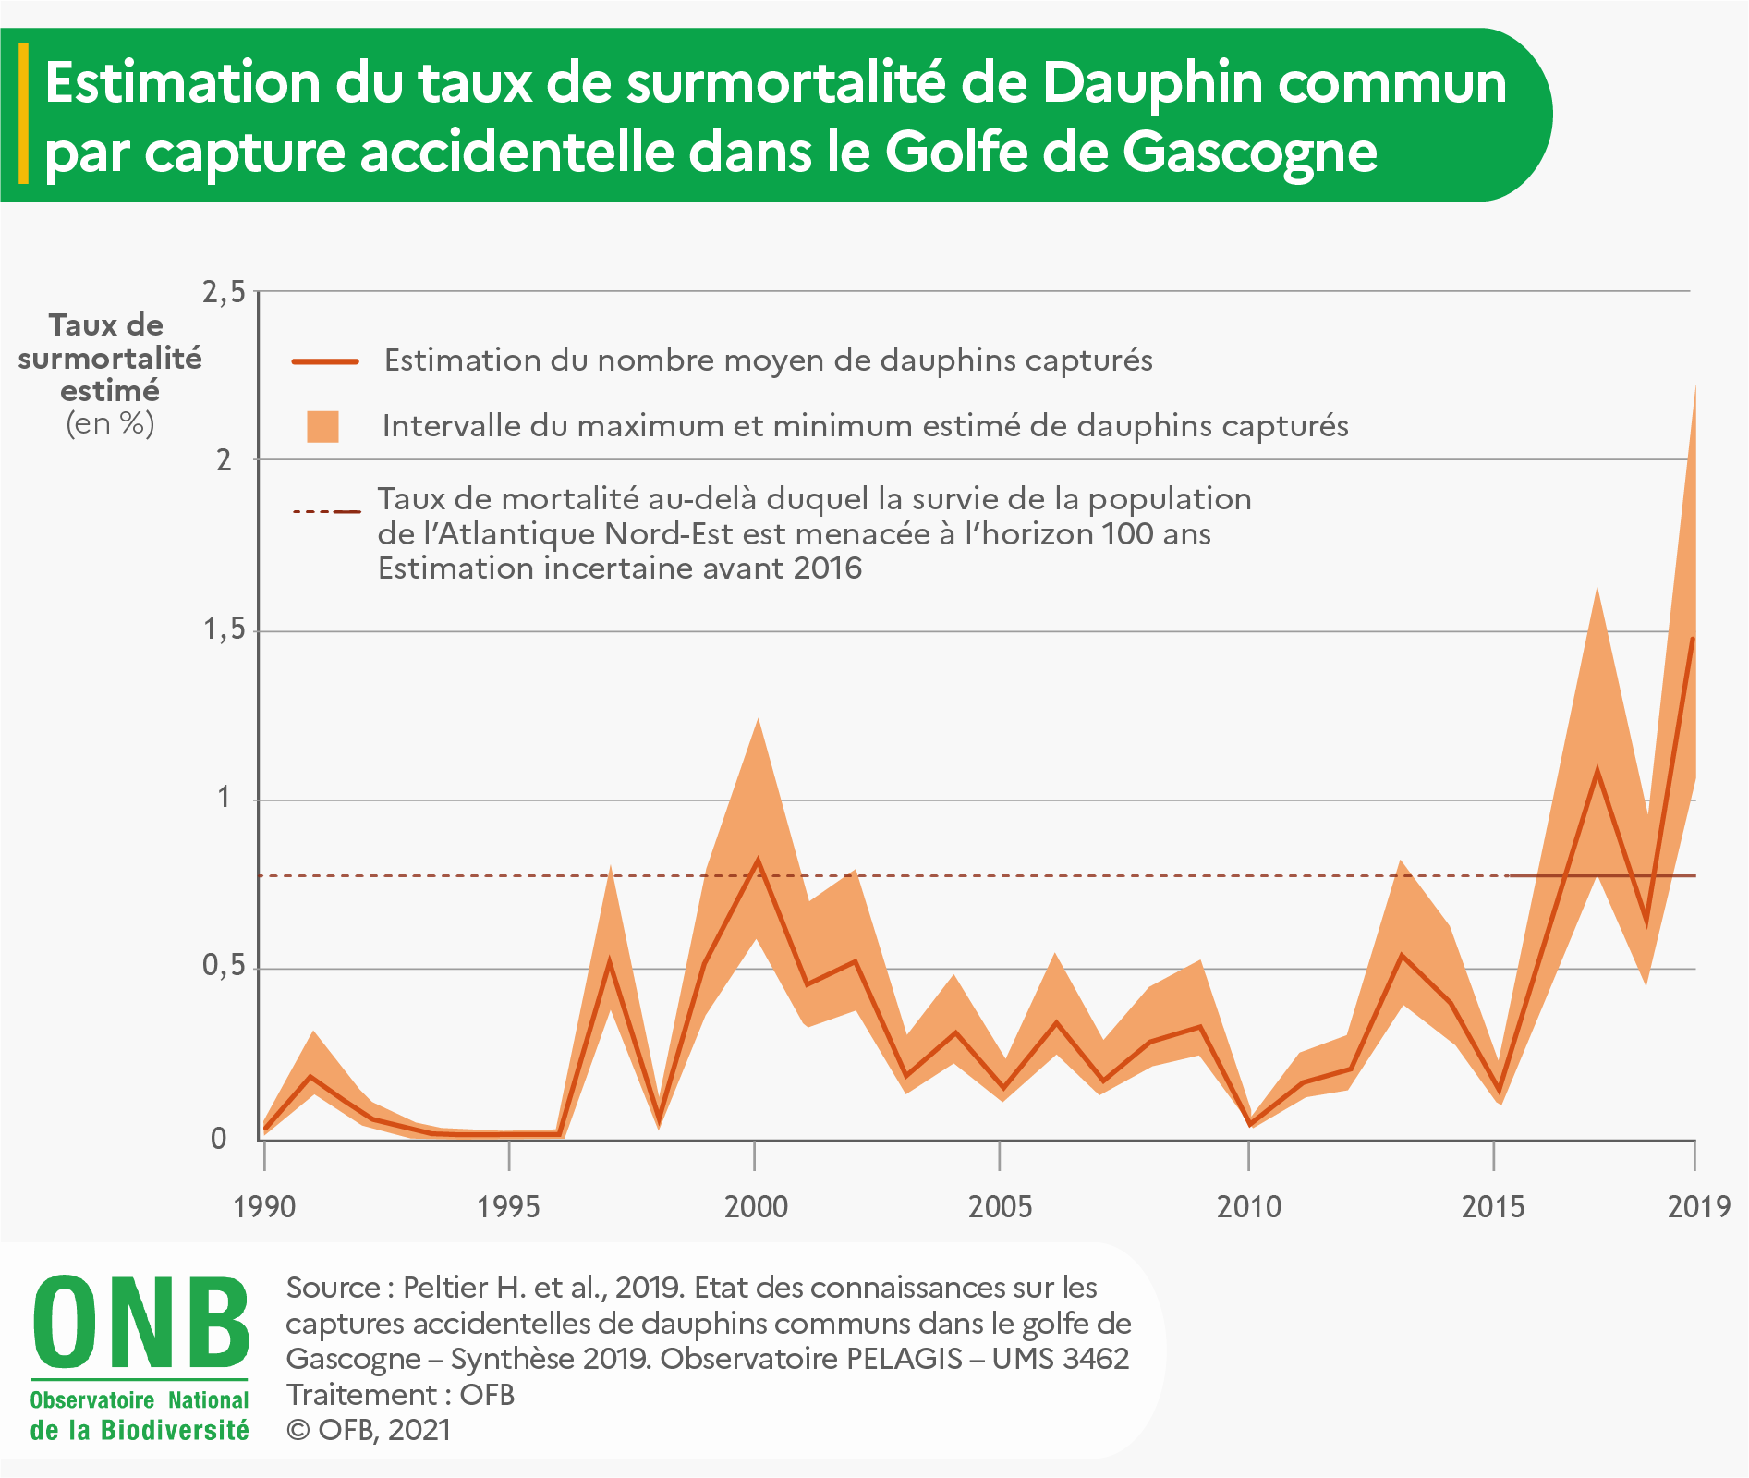

Construction visuel 1
Estimation du taux de surmortalité annuelle des dauphins communs induite par des captures accidentelles dans le golfe de Gascogne
 | Taux de mortalité estimé | Bornes inférieures et supérieures de l'intervalle de confiance à 95 % | #REF! |  | taux de mortalité au-delà duquel la survie de la population de l'Atlantique Nord-Est est menacée à l'horizon 100 ans
1990 | 0.03 | 0.02 | 0.78 | 0.04
1991 | 0.21 | 0.15 | 0.78 | 0.31
1992 | 0.08 | 0.06 | 0.78 | 0.12
1993 | 0.03 | 0.02 | 0.78 | 0.04
1994 | 0.01 | 0.01 | 0.78 | 0.01
1995 | 0.01 | 0.01 | 0.78 | 0.02
1996 | 0.02 | 0.01 | 0.78 | 0.02
1997 | 0.55 | 0.40 | 0.78 | 0.82
1998 | 0.06 | 0.04 | 0.78 | 0.09
1999 | 0.55 | 0.40 | 0.78 | 0.82
2000 | 0.84 | 0.61 | 0.78 | 1.26
2001 | 0.47 | 0.34 | 0.78 | 0.70
2002 | 0.53 | 0.39 | 0.78 | 0.80
2003 | 0.20 | 0.14 | 0.78 | 0.30
2004 | 0.33 | 0.24 | 0.78 | 0.49
2005 | 0.16 | 0.12 | 0.78 | 0.24
2006 | 0.37 | 0.27 | 0.78 | 0.55
2007 | 0.19 | 0.14 | 0.78 | 0.29
2008 | 0.31 | 0.23 | 0.78 | 0.46
2009 | 0.35 | 0.26 | 0.78 | 0.53
2010 | 0.05 | 0.04 | 0.78 | 0.08
2011 | 0.17 | 0.13 | 0.78 | 0.26
2012 | 0.21 | 0.15 | 0.78 | 0.32
2013 | 0.55 | 0.40 | 0.78 | 0.83
2014 | 0.42 | 0.31 | 0.78 | 0.63
2015 | 0.15 | 0.11 | 0.78 | 0.23 | 0.78
2016 | 0.61 | 0.45 | 0.78 | 0.92 | 0.78
2017 | 1.10 | 0.80 |  | 1.64 | 0.78
2018 | 0.64 | 0.46 |  | 0.96 | 0.78
2019 | 1.49 | 1.09 |  | 2.24 | 0.78

